記述様式
画面ＩＤ：
画面名
記述様式（記号説明）
種別 | アイコン | 説明 | 種別 | アイコン | 説明
画面 （標準） |  | 標準画面を表現する | 判断 |  | 分岐条件とともに使用する
画面ＩＤ：
画面名
1
画面 （ナビゲーション） |  | ナビゲーション画面を表現する | 結合 （ページ内） |  | 結合（ページ内結合） 移動元・移動先で同じ番号を使用する。
1
遷移矢線 |  | 各アイコンを連結し、画面遷移を表現する | 結合 （他ページ） |  | 結合（他ページへの結合) 移動元・移動先で同じ番号を使用する。
ボタン | [ボタン名] | 画面遷移のトリガーとなるボタン名

画面遷移図 (2)
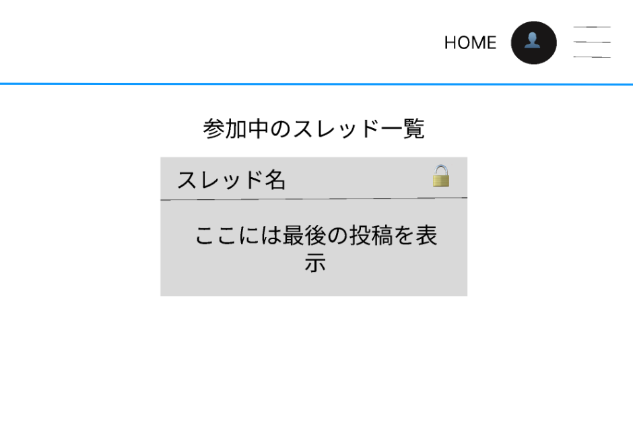
画面遷移図
システム名 | サブシステム名 | 機能名 | チーム名 | 担当者
ASOPO

トップ画面
（ログイン前）

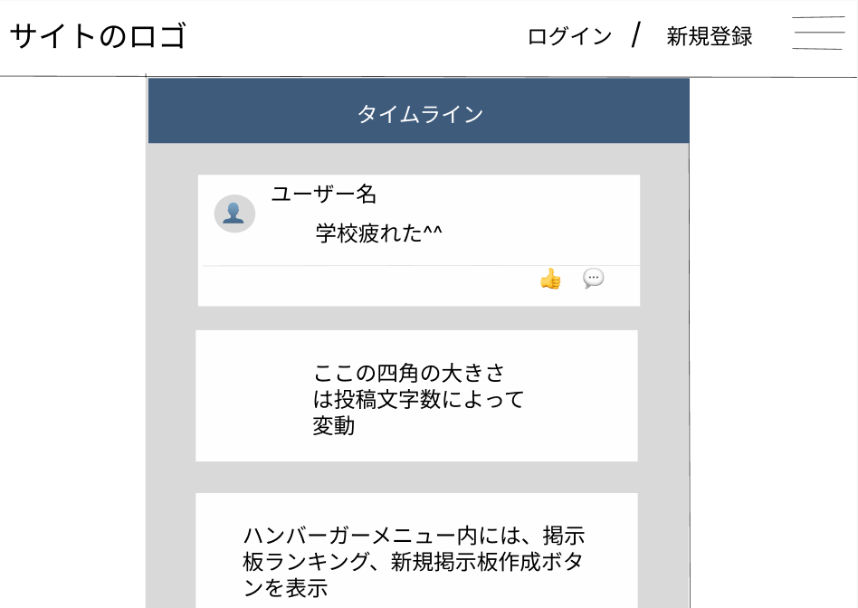

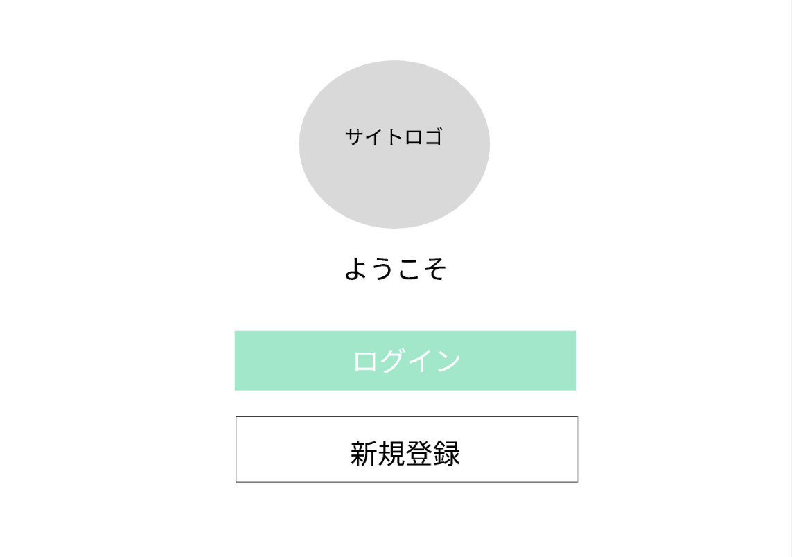
ログイン画面

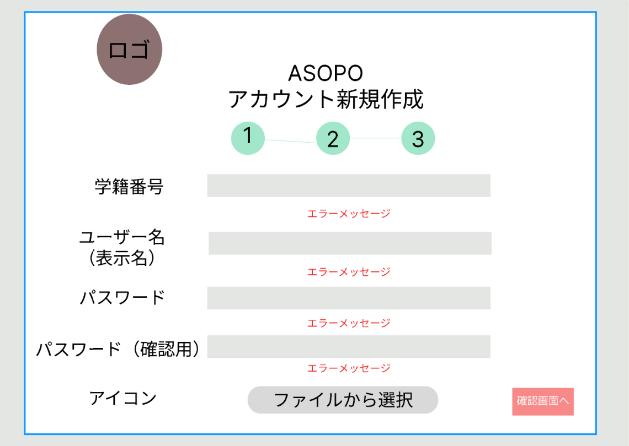
新規登録画面

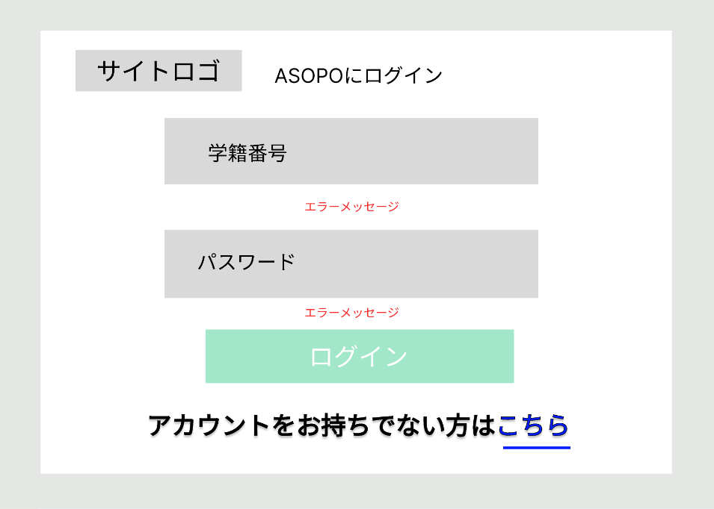

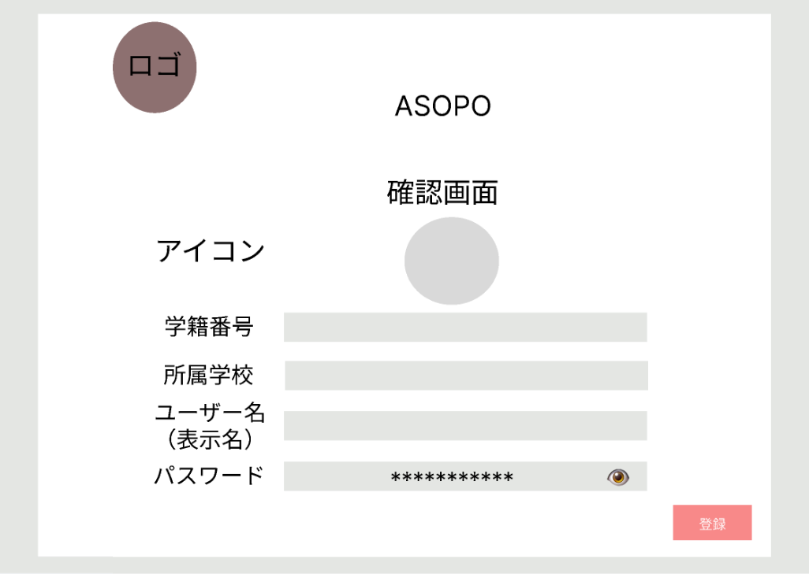
新規登録
確認画面

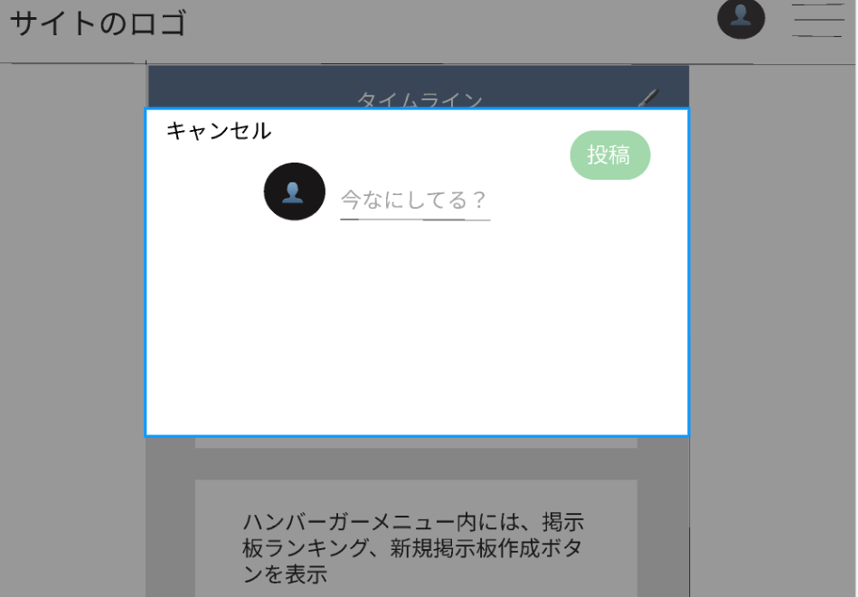

トップ画面
（ログイン後）
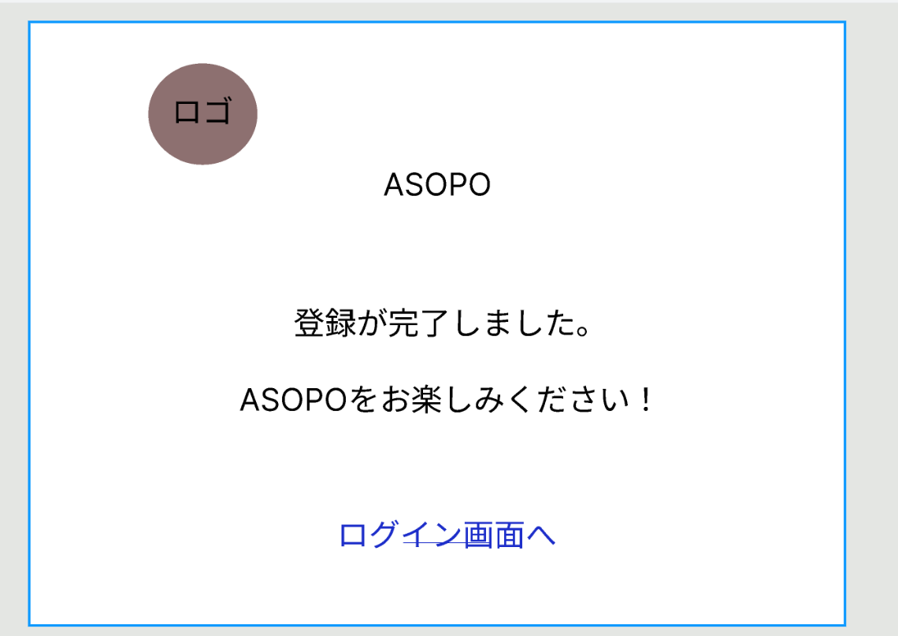
新規登録
完了画面

掲示板画面

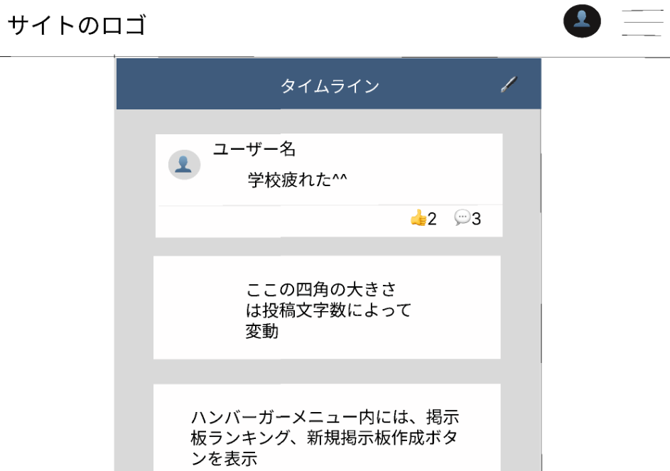

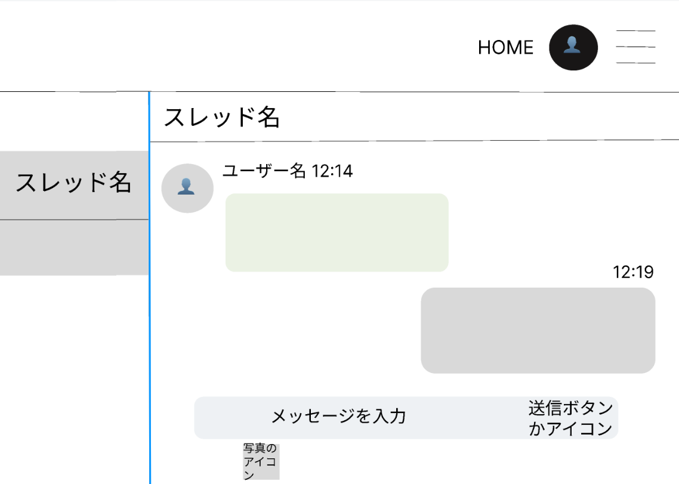

プロフィール
編集画面

プロフィール
確認画面
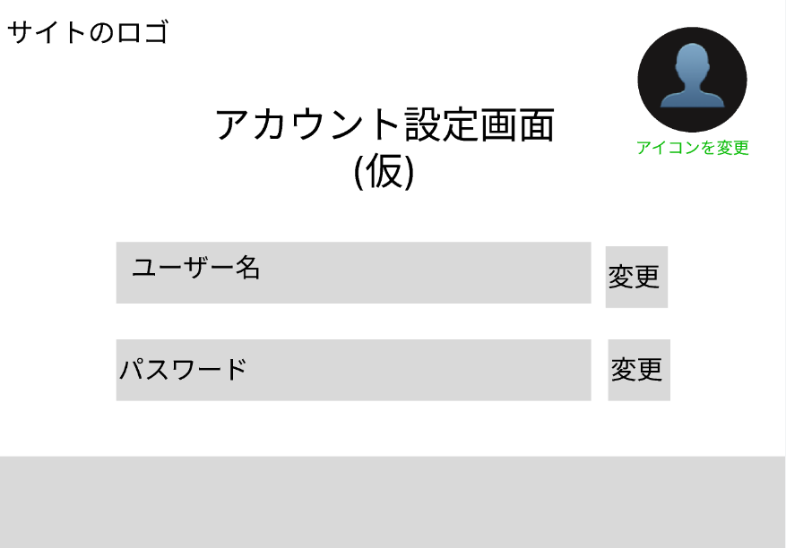

ジャンル
検索画面
ランキング画面

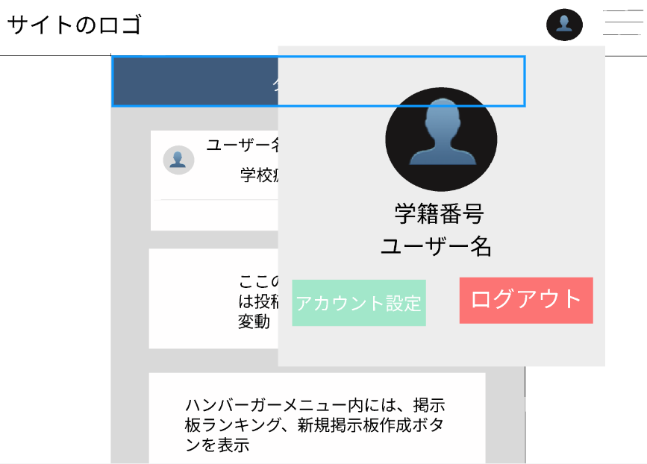

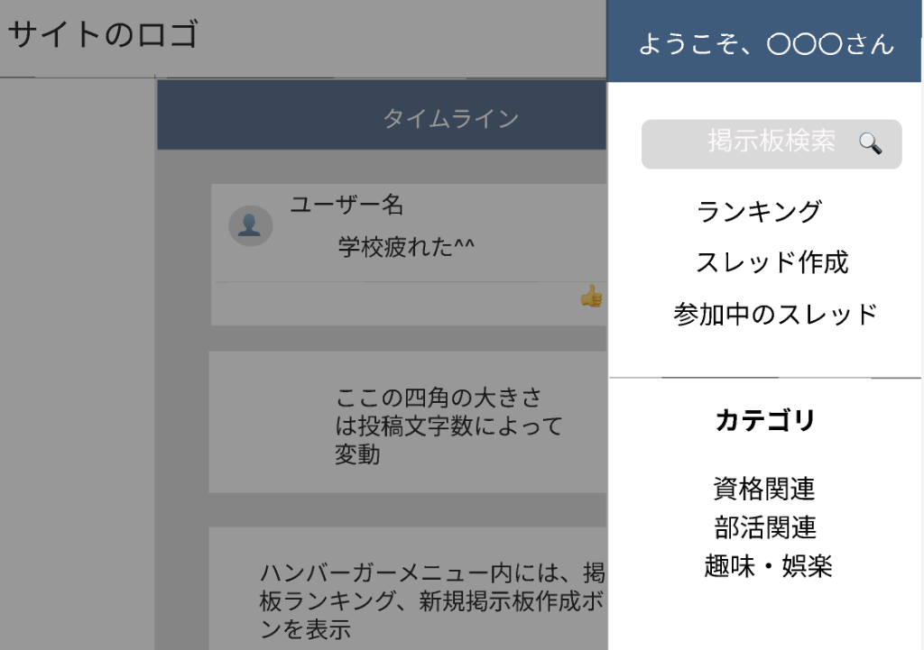
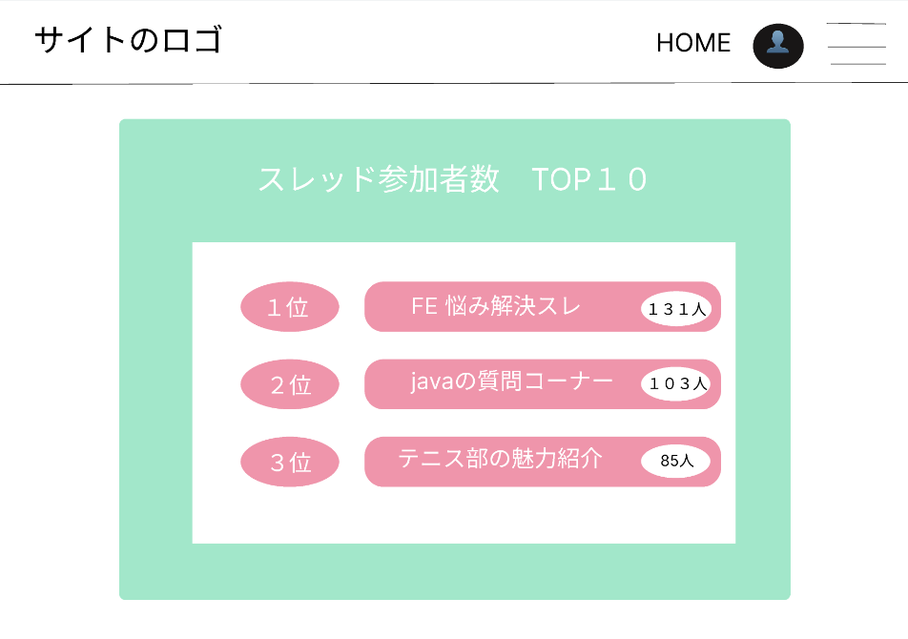

ログアウト画面

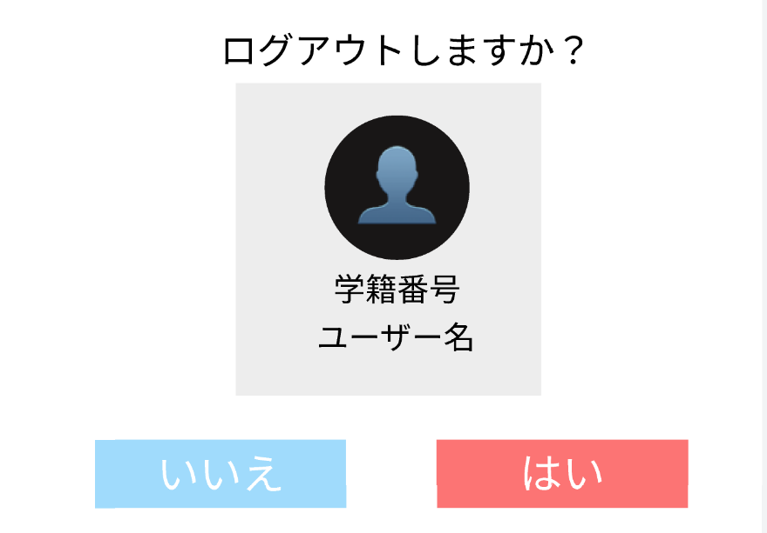

新規
掲示板画面

キーワード
検索結果画面

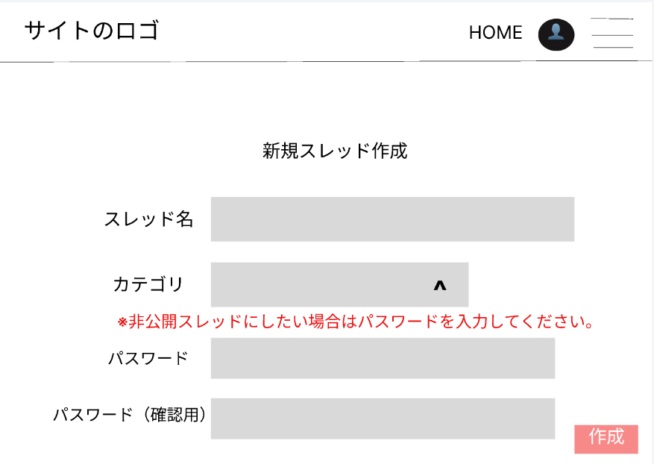
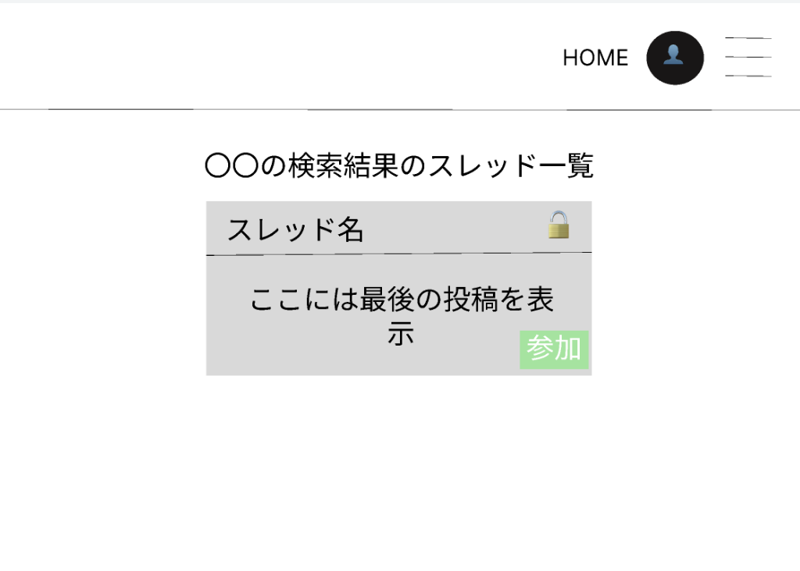

ジャンル画面

掲示板
一覧画面

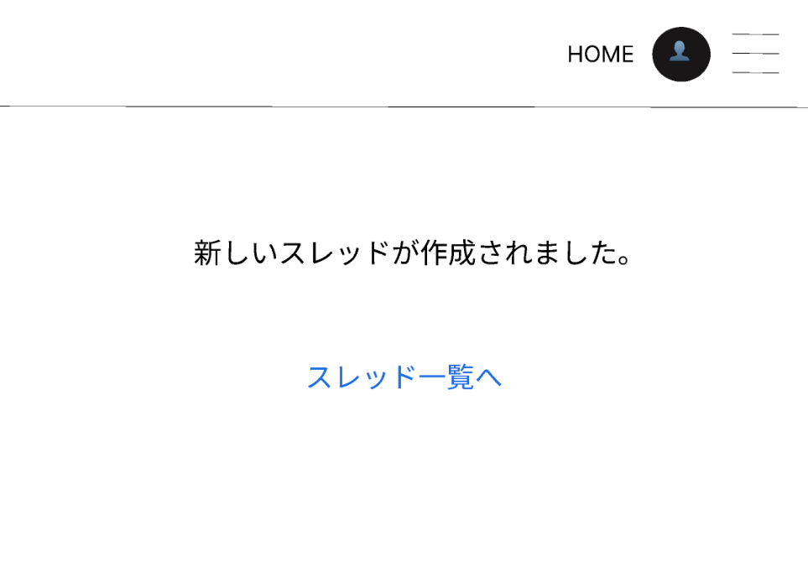

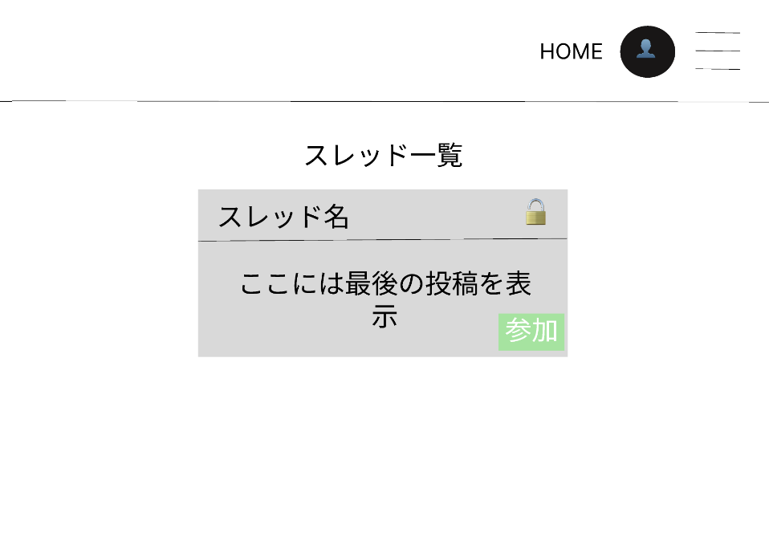

参加中の掲示板
一覧画面

画面遷移図
画面遷移図
システム名 | サブシステム名 | 機能名 | チーム名 | 担当者
ASOPO

新規登録
確認画面
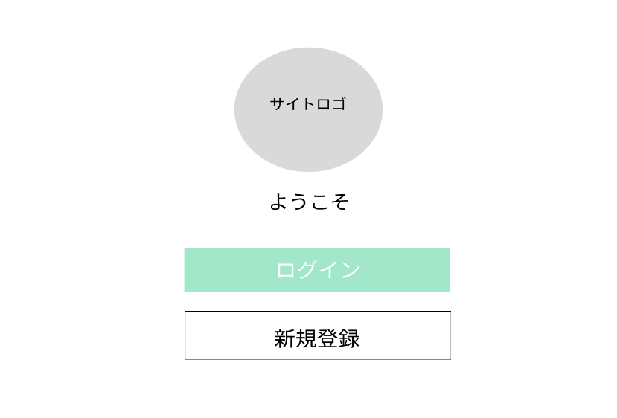
トップ画面
（ログイン前）
新規登録
完了画面
新規登録画面

トップ画面
（ログイン後）

ランキング画面

新規
掲示板画面
ジャンル
検索画面

掲示板画面
新規掲示板
完了画面

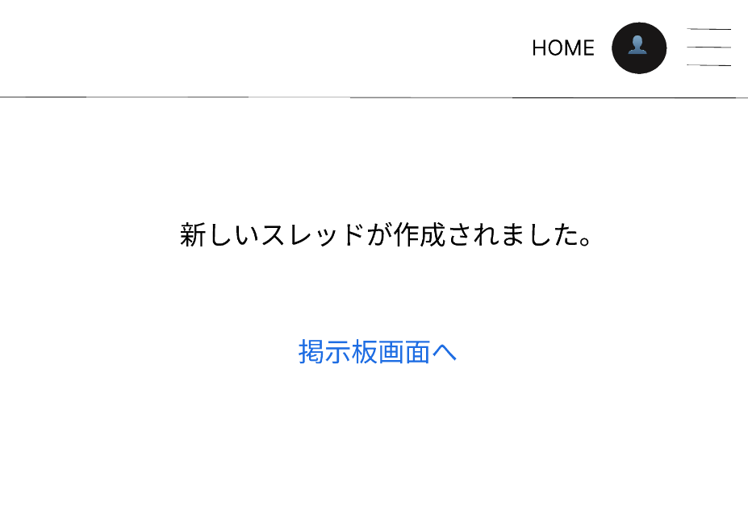

キーワード
検索結果画面

参加中の掲示板
一覧画面
掲示板
一覧画面

プロフィール
確認画面
ログアウト画面

プロフィール
編集画面

